关系图
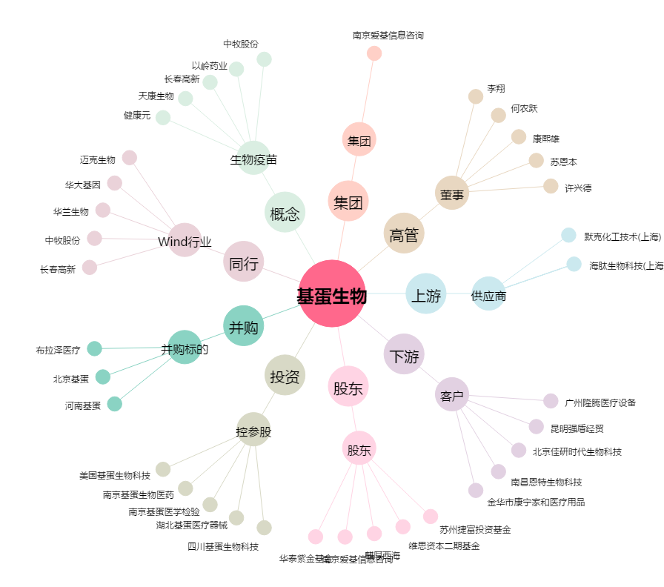
基蛋生物[603387.SH] - 关系概览图

